Découpage Technique Plans Fixe
Plan | Valeur de Cadre | Image de ref | Caméra | Optiques | Action / Image | Son / Audio | Arnaud-1er ass real | Scripte - Saph | Etienne - SPV | Femy DOP
 | Plan Américain (PA) |  | Fixe. Axe 3/4 par rapport au banc. |  | Sc. 1 : Ryan est assis sur le banc, genou tremblant, jouant avec sa bague. Le bouquet est à côté. Il se lève, laisse les fleurs, jette son skate au sol et sort du cadre par la droite. | Vent maussade. Bruit de la bague. Soupir de Ryan. Roulettes du skate sur le bitume. | Tournage réel en extérieur logistique du transport à prendre en compte | Plan américain, axe de trois quart - | Décor 1 : SkatePark plan vidéo (360), amener un banc sur plateau, skateboard et bouquet en accessoire | Décor extérieur banc visible le bouquet
 | Plan d'insert | 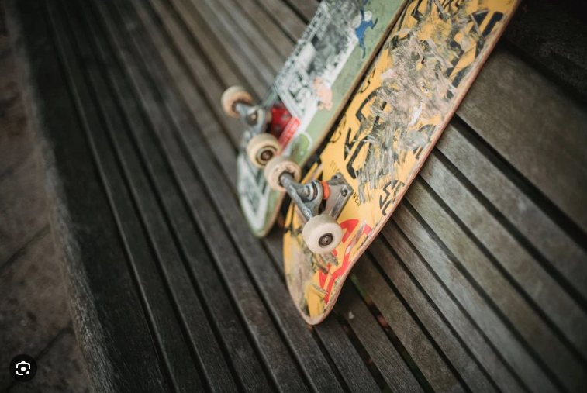  | Fixe |  | Ryan prend son skate
 | Plan Poitrine | 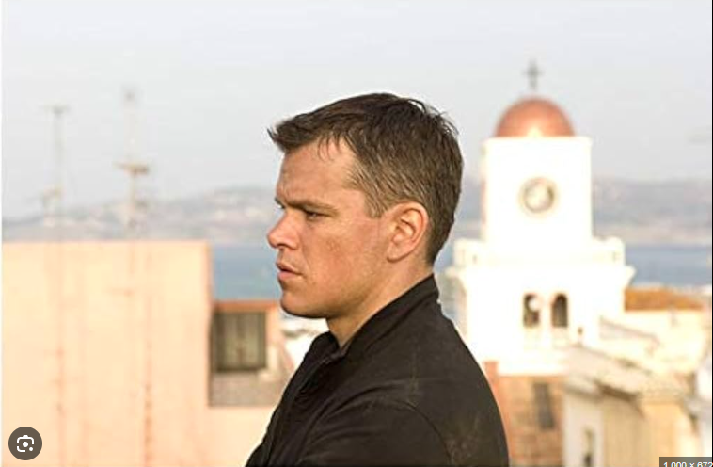 | Suivi de Ryan de profil |  | Sc. 1 : Ryan entre dans le cadre à grande vitesse sur son skate, venant du fond. Il regarde deriere lui une derniere fois,, il heurte violemment un obstacle invisible (ou sort du cadre juste avant l'impact) et est projeté violemment. | Vent fort. Accélération des roulements. Bruit de chute très brutal. CUT sonore. |  | Début de la chute - Plan serré |  | Plan B: Vue premier Personne
 | Gros Plan (GP) | 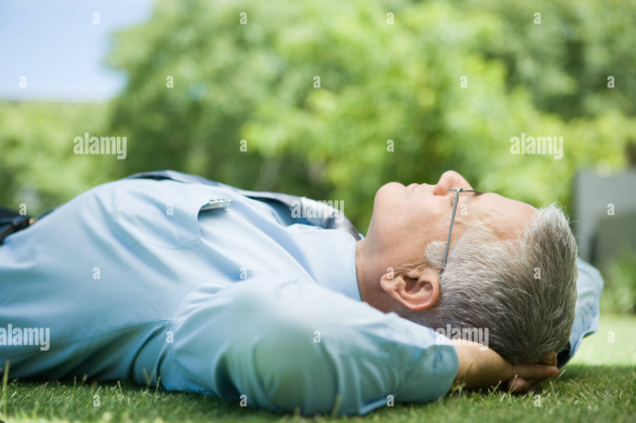 | Fixe. Plongée directe sur le sol (moquette). |  | Sc. 2 : Le visage de Ryan entre dans le cadre par le bas alors qu'il se redresse. Éclairage jaune malade. Il vérifie son nez, puis ses mains. Il remarque l'absence de sa bague. Il panique, sort son téléphone dans le champ, voit l'absence de réseau. | Bourdonnement électrique (néons) très désagréable. Respiration paniquée. "Non ! non non non..." |  |  | Changement de décor : Moquette au sol, installation dispositif lumière flickering, couloir Set02
 | Plan master | 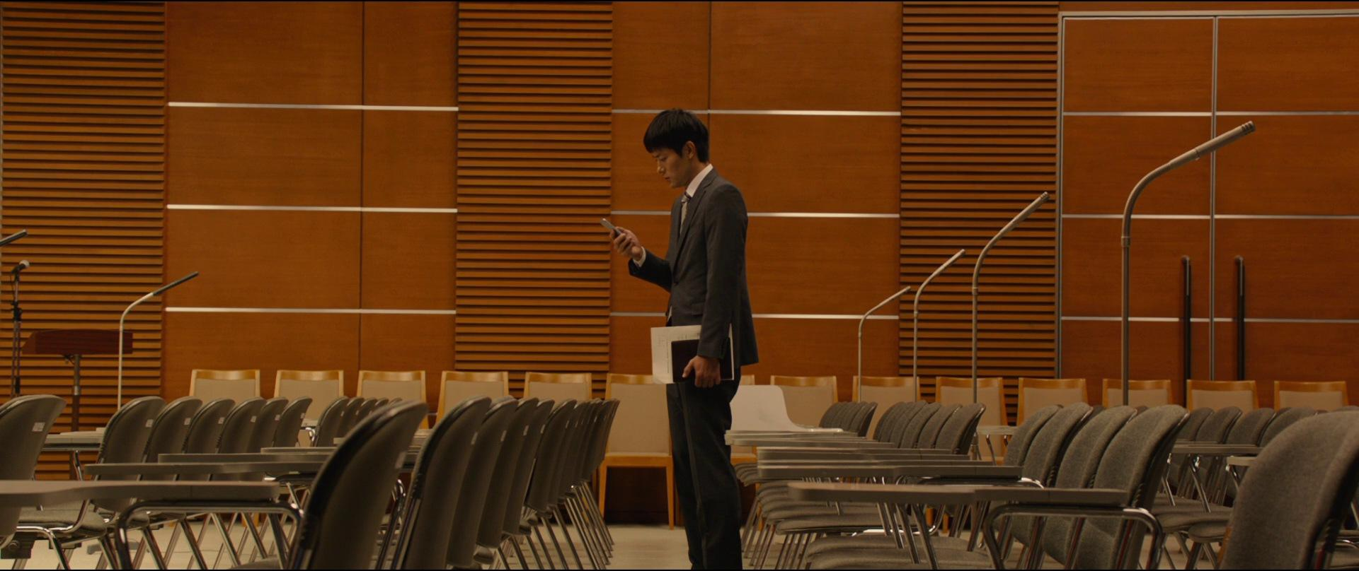 | Légère contre plongé fixe. Axe centré au milieu du couloir. Symétrie parfaite. |  | Sc. 2 : Ryan est une petite silhouette au fond du couloir jaune. Il crie "Bonjour ! Y'a quelqu'un ?!". Il s'avance lentement vers l'objectif, skate à la main, puis disparaît dans un couloir adjacent. | Écho de sa voix dans le vide. Bruits de pas étouffés sur la moquette humide. |  |  | Scène Set01
 | Plan Amorce | 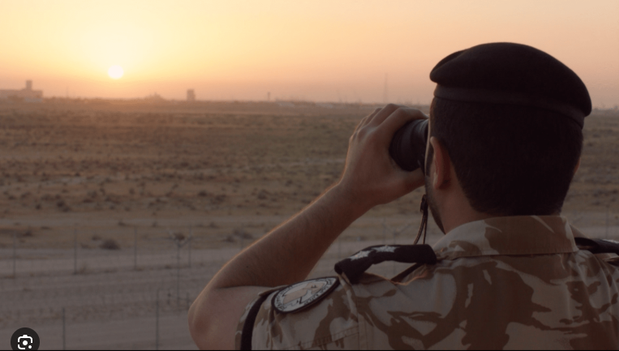 | Vue au dessus de son epaule, plan fixe |  | Sc 2 |  |  |  | Rotation nDISPLAY -90 degree.Prévoir bureau en accessoire
 | Plan d'Ensemble (PE) | 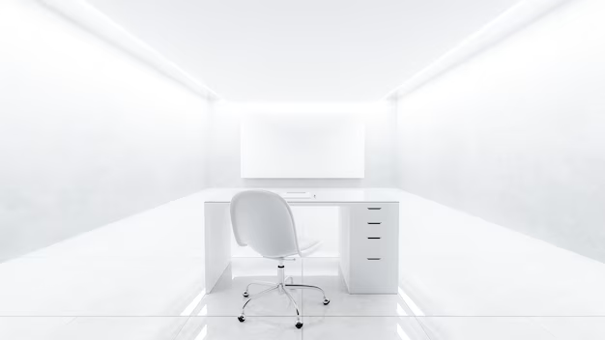 | Fixe. Face à la chaise de bureau isolée. |  | Sc. 3 : Ryan entre dans la salle des 6 couloirs, un bureau en états de moisiture avancé, un écran d'ordinature encore allumé | Bourdonnement qui devient strident. Bruit de l'appareil photo. |  |  |  | Ajouter des inserts et crée un décort bureau au début
 | Plan Américain (PA) |  | Fixe plan face |  | Sc4
 | Plan Rapproché Poitrine (PRP) |  | Traveling |  | Sc. 4 : La caméra filme directement les inscriptions sur le mur. Ryan entre dans le cadre par la gauche. Ses doigts caressent les noms au centre de l'image. Il regarde sa main, embrasse son doigt sans bague, et sort par la droite. | Frottement des doigts sur le mur. Bruit de bisou mélancolique. |  |  | Revoir l'insert des inscriptiions avec l'équipe 3D
 |  |  | Champ contre champ |  | SC5 |  |  |  | Set03
 | Plan Large (PL) |  | Champ contre champ |  | Sc. 5 : Le cadavre desséché est assis au fond de la pièce. Ryan entre dans le champ au premier plan, s'arrête net. Il se cache le nez. Tente de boire dans sa gourde, la retourne (vide), la jette violemment au sol dans le cadre et fuit par où il est venu. | Silence pesant (le bourdonnement est plus bas). Bruit métallique fort de la gourde percutant le sol. |  |  | Set03
 |  |  |  |  | Sc. 6 : Le mur est maintenant raturé de lignes noires et couvert de moisissures. Ryan entre, s'arrête au centre, tousse violemment en se tenant la poitrine. Il se fige en entendant un bruit hors-champ. | Toux grasse. CRI inhumain lointain. Craquements d'os/verre broyé. |  |  | Revoir le matériaux des moisissures avec l'équipe 3D | Plan de dos face au murs
 |  |  |  |  | Sc. 6 : Ryan court vers la caméra, terrifié. Il s'arrête net au centre du cadre. Respire un grand coup, se retourne dos à la caméra, lève son skate au-dessus de sa tête et hurle son défi vers le fond du couloir obscur. | Bruits de pas précipités. "VAS'Y ! VIENT ! J'EN AI PLUS RIEN A FOUTRE !"
 |  |  |  |  | Sc. 6 : Les jambes de Ryan s'élancent vers la caméra. Au moment de frapper, son pied d'appui glisse lourdement. Son corps s'effondre, son visage percutant la moquette juste devant l'objectif. Noir soudain. | Crissement de chaussure sur moquette mouillée. Bruit sec de la chute : CRACK osseux.
 | Plan poitrine |  | Plan séquence. |  | Sc. 7 : Teinte grise du soir. Le visage de Ryan est écrasé contre le sol rugueux. Il respire fort. Une main floue entre par le haut du cadre et se pose sur son épaule. Ryan est à genoux. En une fraction de seconde, il pivote et abat violemment son skate sur la silhouette derrière lui (Debie). | Sifflement strident dans les oreilles (acouphène). Voix étouffée : "Ryan ? Ryan, ça va ?" |  | Etres tombé dans le bon sens de la chute
 | Gros Plan (GP) |  | Plan fixe. contre plongé sur le visage de ryan |  | Sc. 7 : Elle s'effondre au premier plan. Ryan lâche son skate.
 | Plan d'Ensemble (PE) |  | Fixe. Plan large et neutre de la scène du skatepark. |  | Sc. 7 : Il voit les fleurs et la bague dans la main inanimée. Il s'effondre, regarde ses mains ensanglantées. | CRAQUEMENT sourd. Chute d'un corps lourd. Arrêt net du sifflement, remplacé par un silence total. Sanglots étouffés.

